No6、No7
④_面積変動_カスタム仕様_REV03 10ページの【接地形状切出し図…接地形状が全部（ALL）のタイプ】の図

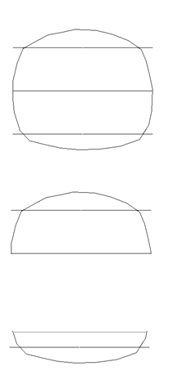

 | All…閉図形になっているストリング形状

 | One side…半円上ストリング形状

 | Bottom side…１／４円ストリング形状

No16
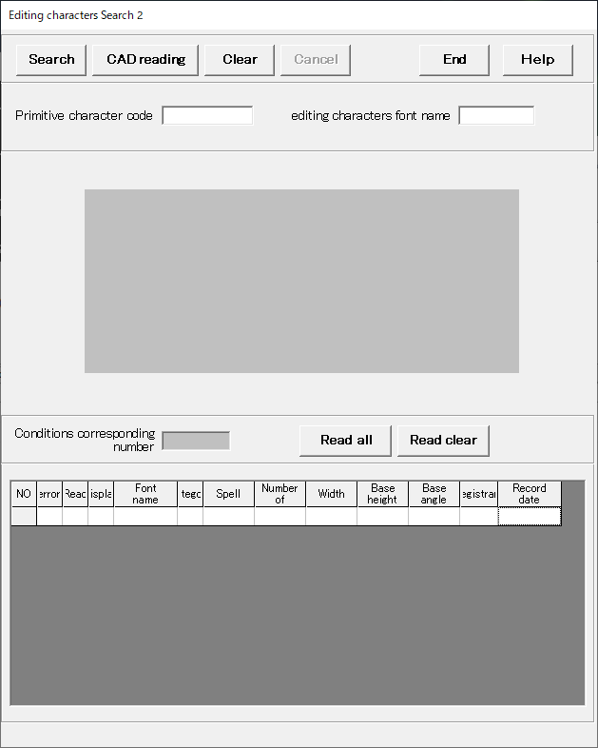

No22
 | 基準 線・円 作成 |  | 文字列準備 |  | 円弧配置 |  | コード表作成 | 保存管理 | その他機能
円弧配列
Arc Arrangement

Reference Line
Fixed form character
Arc placement
Target "CH"
Code table
Drawing "resist"
NEW
Group
Delete
Template
Template 1
Radial direction
Delete
Revision number
Reference Circle
Template 2
DIA direction
modyfy
Primitive "CH"
Template 3
Placement "modi"
Move
Delete
Editing "CH"
Brand Balloon
Delete

Reference drawing
Lettering preparation
Arangement
Table drawing
Conservation management

 | コード表の作成
 |  | 完成図面

 | 保存管理

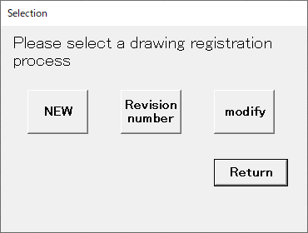
 |  |  |  | NEW |  | 新規
 |  |  |  | Revision number |  | 設計変更
 |  |  |  | modify |  | 上書き変更（同じファイル名で上書き保存）

No23
